位置図
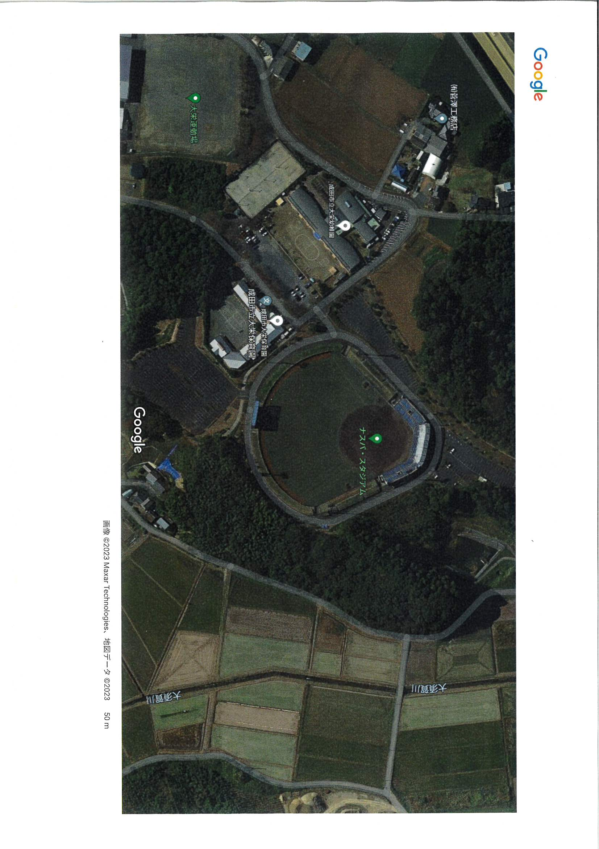
正面駐車場 | 1塁側横駐車場 | バックスクリーン裏駐車場

